Рус
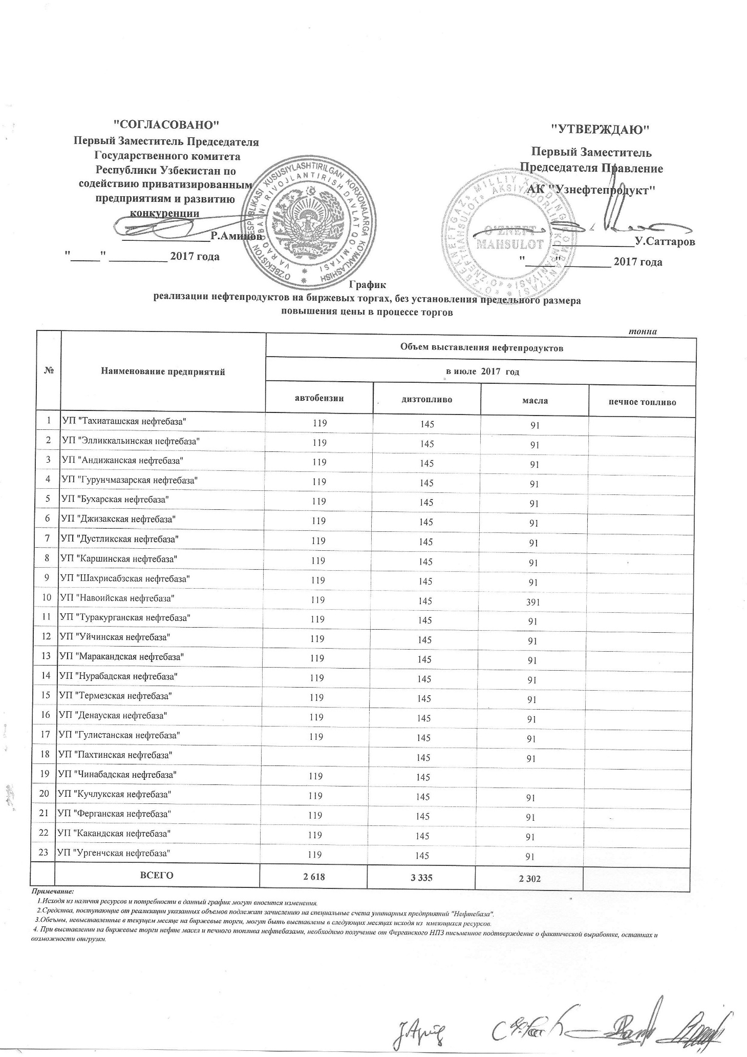
График
реализации нефтепродуктов на биржевых торгах, без установления предельного размера повышения цены в процессе торгов
 |  |  |  |  | тонна
№ | Наименование предприятий | Объем выставления нефтепродуктов
 |  | в июле 2017 года
 |  | автобензин | диз. топливо | масла | печное топливо
1 | УП "Ташиаташская нефтебаза" | 119 | 145 | 91
2 | УП "Элликальинская нефтебаза" | 119 | 145 | 91
3 | УП "Андижанская нефтебаза" | 119 | 145 | 91
4 | УП "Гурунчмазарская нефтебаза" | 119 | 145 | 91
5 | УП "Бухарская нефтебаза" | 119 | 145 | 91
6 | УП "Джизакская нефтебаза" | 119 | 145 | 91
7 | УП "Дустликская нефтебаза" | 119 | 145 | 91
8 | УП "Каршинская нефтебаза" | 119 | 145 | 91
9 | УП "Шахрисабзская нефтебаза" | 119 | 145 | 91
10 | УП "Навоийская нефтебаза" | 119 | 145 | 391
11 | УП "Туракурганская нефтебаза" | 119 | 145 | 91
12 | УП "Уйчинская нефтебаза" | 119 | 145 | 91
13 | УП "Маракандская нефтебаза" | 119 | 145 | 91
14 | УП "Нурабадская нефтебаза" | 119 | 145 | 91
15 | УП "Термезская нефтебаза" | 119 | 145 | 91
16 | УП "Денауская нефтебаза" | 119 | 145 | 91
17 | УП "Гулистанская нефтебаза" | 119 | 145 | 91
18 | УП "Пахтинская нефтебаза" |  | 145 | 91
19 | УП "Чинабадская нефтебаза" | 119 | 145
20 | УП "Кучлукская нефтебаза" | 119 | 145 | 91
21 | УП "Ферганская нефтебаза" | 119 | 145 | 91
22 | УП "Какандская нефтебаза" | 119 | 145 | 91
23 | УП "Ургенчская нефтебаза" | 119 | 145 | 91
 | ВСЕГО | 2,618 | 3,335 | 2,302 | 0

